Tuần 19 GL
CÔNG TY TNHH THỰC PHẨM MẠNH YẾN |  |  |  | CỘNG HÒA XÃ HỘI CHỦ NGHĨA VIỆT NAM
Đ/c: 91 Yết Kiêu - P.Tân Hưng - TP Hải Phòng |  |  |  | Độc lập - Tự do - Hạnh phúc
SĐT: 0374.116.906 - Ms Yến

THỰC ĐƠN BÁN TRÚ NĂM HỌC 2025 - 2026
Tuần 19 (từ ngày 05/01/2026 đến ngày 10/01/2026)
Thứ/ngày | STT | Món ăn | Diễn giải | Định lượng(gr) | Đơn giá | Thành Tiền | Chi phí phụ |  | TỔNG
Thứ 2/12-01/2026 | 1 | Cá chiên | Cá rô phi phi lê | 68 | 125,000 | 8,500 | Chất đốt | 1,000
 | 2 | Trứng xào | Trứng vịt | 35 | 62,000 | 2,170 | Nhân công | 2,000
 | 3 | Canh khoai nấu xương | Khoai tây | 50 | 17,000 | 850 | Thuế | 1,482
 |  |  | Xương lợn | 6 | 85,000 | 510 | Khấu hao | 300
 | 4 | Cơm trắng | Gạo tẻ | 110 | 19,000 | 2,090
 | 5 |  | Rau thơm | 2.8 | 35,000 | 98
 | 6 |  | Gia vị các loại | 10 | 100,000 | 1,000
 |  | Tổng |  |  |  | 15,218 |  | 4,782 | 20,000
Thứ/ngày | STT | Món ăn | Diễn giải | Định lượng(gr) | Đơn giá | Thành Tiền | Chi phí phụ |  | TỔNG
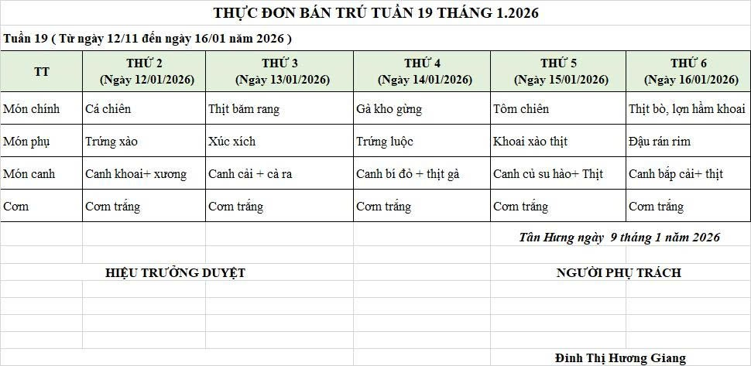
Thứ 3/13-01/2026 | 1 | Thịt băm rang | Thịt sấn mông vai | 64 | 125,000 | 8,000 | Chất đốt | 1,000
 | 2 | Xúc xích rán | Xúc xích CP | 29 | 95,000 | 2,755 | Nhân công | 2,000
 | 3 | Canh rau cải nấu cà ra | Rau cải | 30 | 17,000 | 510 | Thuế | 1,482
 |  |  | Cà ra | 5 | 155,000 | 775 | Khấu hao | 300
 | 4 | Cơm trắng | Gạo tẻ | 110 | 19,000 | 2,090
 | 5 |  | Rau thơm | 2.5 | 35,000 | 88
 | 6 |  | Gia vị các loại | 10 | 100,000 | 1,000
 |  | Tổng |  |  |  | 15,218 |  | 4,782 | 20,000
Thứ/ngày | STT | Món ăn | Diễn giải | Định lượng(gr) | Đơn giá | Thành Tiền | Chi phí phụ |  | TỔNG
Thứ 4/14-01/2026 | 1 | Gà kho gừng | Gà CN bỏ cđcc | 95 | 87,000 | 8,265 | Chất đốt | 1,000
 | 2 | Trứng vịt luộc | Trứng vịt | 35 | 62,000 | 2,170 | Nhân công | 2,000
 | 3 | Canh bí đỏ nấu thịt gà | Bí đỏ | 50 | 17,000 | 850 | Thuế | 1,482
 |  |  | Gà CN bỏ cđcc | 8 | 87,000 | 696 | Khấu hao | 300
 | 4 | Cơm trắng | Gạo tẻ | 110 | 19,000 | 2,090
 | 5 |  | Rau thơm | 4.2 | 35,000 | 147
 | 6 |  | Gia vị các loại | 10 | 100,000 | 1,000
 |  | Tổng |  |  |  | 15,218 |  | 4,782 | 20,000
Thứ/ngày | STT | Món ăn | Diễn giải | Định lượng(gr) | Đơn giá | Thành Tiền | Chi phí phụ |  | TỔNG
Thứ 5/15-01/2026 | 1 | Tôm chiên | Tôm biển | 40 | 200,000 | 8,000 | Chất đốt | 1,000
 | 2 | Khoai tây xào thịt | Khoai tây | 65 | 18,000 | 1,170 | Nhân công | 2,000
 |  |  | thịt nạc xay | 7 | 125,000 | 875 | Thuế | 1,482
 | 3 | Canh su hào nấu thịt | Su hào | 60 | 18,000 | 1,080 | Khấu hao | 300
 |  |  | Thịt lợn | 7 | 125,000 | 875
 | 4 | Cơm trắng | Gạo tẻ | 110 | 19,000 | 2,090
 | 5 |  | Rau thơm | 3.65 | 35,000 | 128
 | 6 |  | Gia vị các loại | 10 | 100,000 | 1,000
 |  | Tổng |  |  |  | 15,218 |  | 4,782 | 20,000
Thứ/ngày | STT | Món ăn | Diễn giải | Định lượng(gr) | Đơn giá | Thành Tiền | Chi phí phụ |  | TỔNG
Thứ 6 /16-01/2026 | 1 | Thịt bò,lợn hầm khoai | Thịt bò | 30 | 280,000 | 8,400 | Chất đốt | 1,000
 |  |  | Khoai tây, cà rốt | 50 | 17,000 | 850 | Nhân công | 2,000
 | 2 | Đậu rán rim | Đậu phụ rán | 45 | 32,000 | 1,440 | Thuế | 1,482
 | 3 | Canh bắp cải nấu thịt | Bắp cải | 30 | 17,000 | 510 | Khấu hao | 300
 |  |  | thịt nạc xay | 6 | 125,000 | 750
 | 4 | Cơm trắng | Gạo tẻ | 110 | 19,000 | 2,090
 | 5 |  | Rau thơm | 5.08 | 35,000 | 178
 | 6 |  | Gia vị các loại | 10 | 100,000 | 1,000
 |  | Tổng |  |  |  | 15,218 |  | 4,782 | 20,000

 |  | HIỆU TRƯỞNG NHÀ TRƯỜNG |  |  |  |  | NGƯỜI LẬP
 |  | (Kí duyệt)

 |  |  |  |  |  |  | Đinh Thị Hương Giang

 |  | Tổng tiền | 100,000
 |  | 5 ngày | 5
 |  | thành tiền 1 suất | 20,000

